Dados do MA
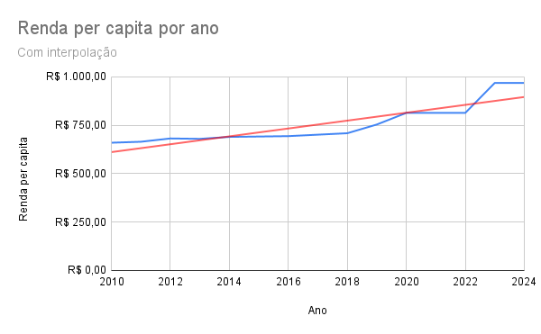
Os dados da coluna desta planilha não abrangem todos os anos, sendo necessário obter de alguns anos por interpolação, pois o IBGE não forneceu informações completas. Portanto, esses dados devem ser utilizados exclusivamente para fins deste desafio.
Ano | População Estimada | PIB Estimado (R$ em Bilhões) | Renda per capita
2010 | 6,574,789 | R$52.10 | R$ 660.00
2011 | 6,651,000 | R$52.20 | R$ 665.00 |  | Por Equação:
2012 | 6,727,000 | R$58.80 | R$ 682.00
2013 | 6,803,000 | R$68.50 | R$ 680.00
2014 | 6,850,884 | R$76.84 | R$ 690.00
2015 | 6,904,241 | R$78.48 | #N/A
2016 | 6,954,036 | R$85.31 | R$ 694.00
2017 | 7,001,161 | R$89.54 | #N/A
2018 | 7,045,055 | R$98.18 | R$ 709.00
2019 | 7,087,262 | R$97.34 | R$ 754.00
2020 | 7,130,000 | R$106.92 | R$ 814.00
2021 | 7,153,262 | R$124.98 | #N/A
2022 | 6,775,152 | R$130.00 | R$ 814.00
2023 | 6,776,699 | R$135.00 | R$ 969.00
2024 | 7,010,960 | R$140.00 | R$ 969.00

 | ANÁLISE DE DADOS

Ano | População Estimada | PIB Estimado (R$ em Bilhões) | Renda per capita | Interporlação (Renda per capita)
2010 | 6,574,789 | R$52.10 | R$ 660.00 | R$ 660.00
2011 | 6,651,000 | R$52.20 | R$ 665.00 | R$ 665.00
2012 | 6,727,000 | R$58.80 | R$ 682.00 | R$ 682.00
2013 | 6,803,000 | R$68.50 | R$ 680.00 | R$ 680.00
2014 | 6,850,884 | R$76.84 | R$ 690.00 | R$ 690.00
2015 | 6,904,241 | R$78.48 | #N/A | R$ 692.00
2016 | 6,954,036 | R$85.31 | R$ 694.00 | R$ 694.00
2017 | 7,001,161 | R$89.54 | #N/A | R$ 701.50
2018 | 7,045,055 | R$98.18 | R$ 709.00 | R$ 709.00
2019 | 7,087,262 | R$97.34 | R$ 754.00 | R$ 754.00
2020 | 7,130,000 | R$106.92 | R$ 814.00 | R$ 814.00
2021 | 7,153,262 | R$124.98 | #N/A | R$ 814.00
2022 | 6,775,152 | R$130.00 | R$ 814.00 | R$ 814.00
2023 | 6,776,699 | R$135.00 | R$ 969.00 | R$ 969.00
2024 | 7,010,960 | R$140.00 | R$ 969.00 | R$ 969.00
Renda per capita por ano

